画面遷移
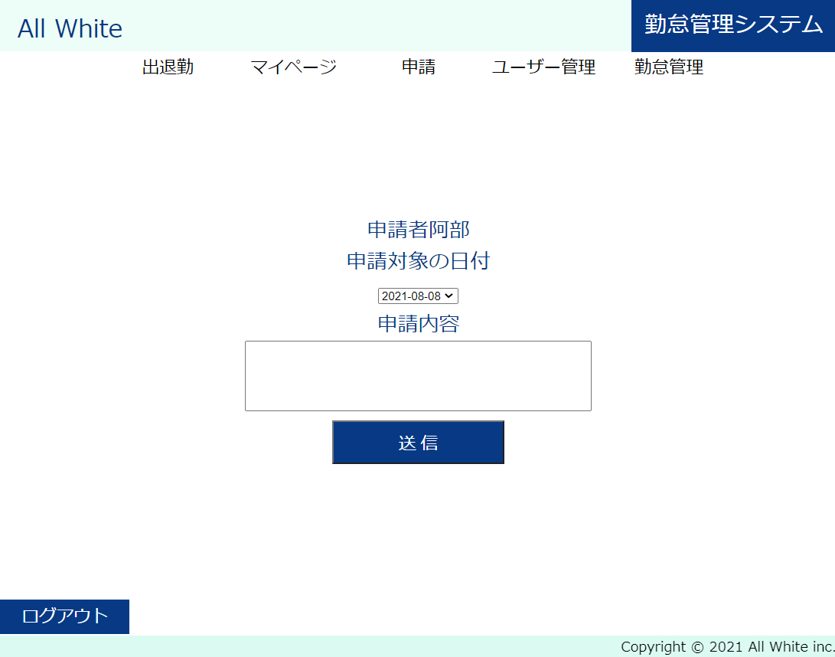
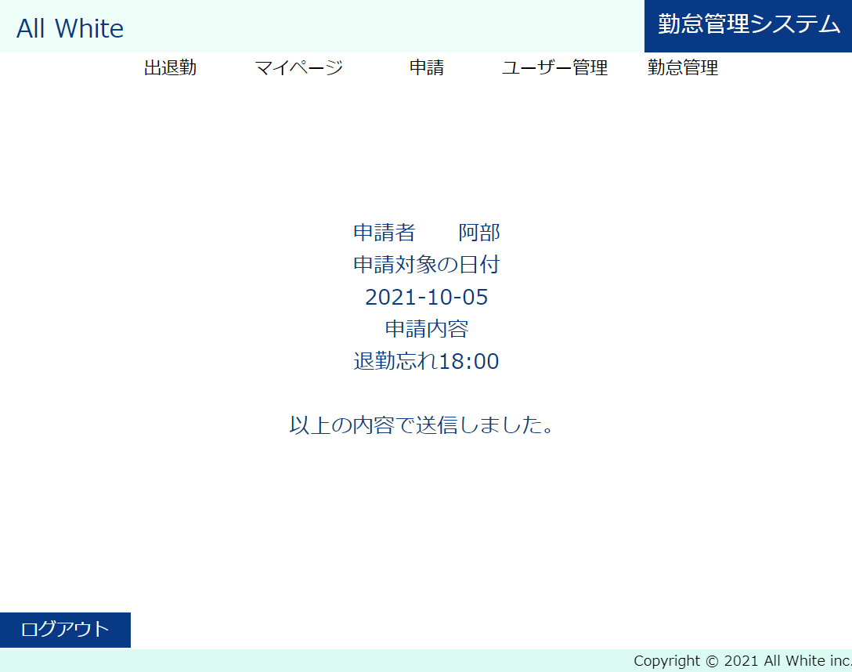
※ログアウトボタンにより、ログアウト画面に遷移します |  |  |  |  | 申請 | 申請送信後
※画面左上のALL Whiteをクリックにより、メイン画面に遷移します

ログイン画面 |  |  | メイン画面 |  | マイページ | 申請後マイページ
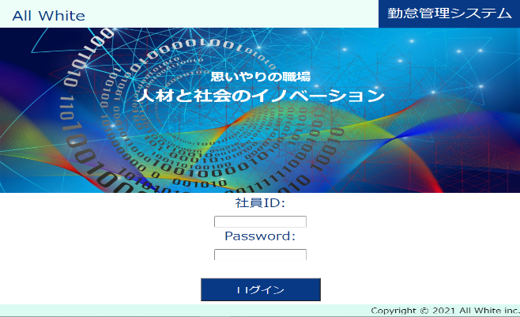
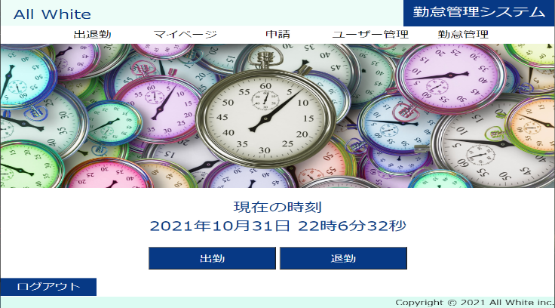
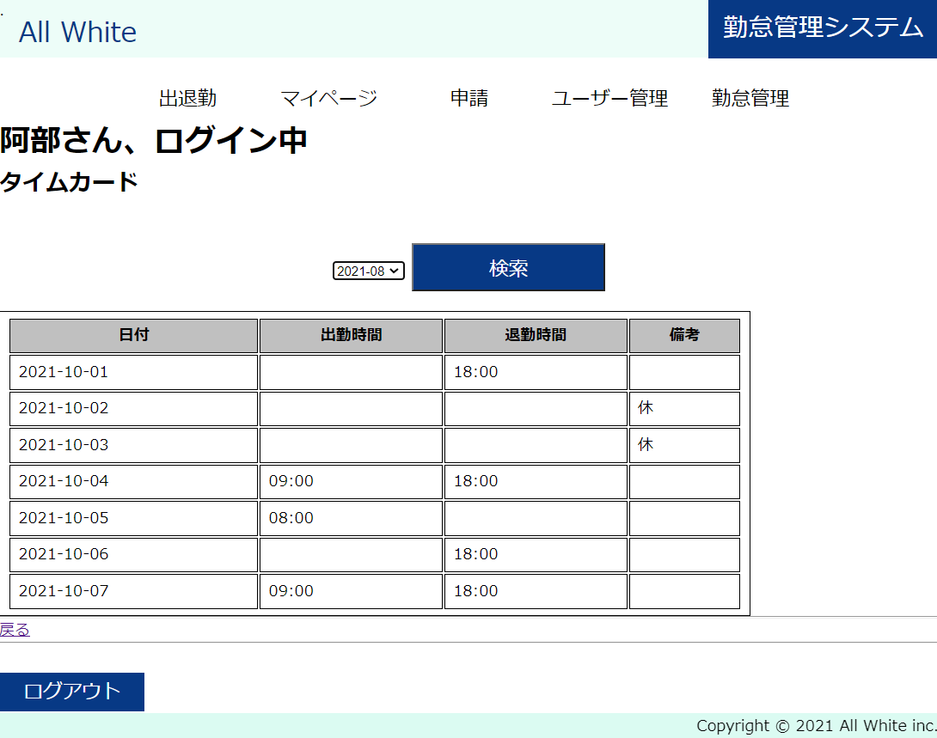
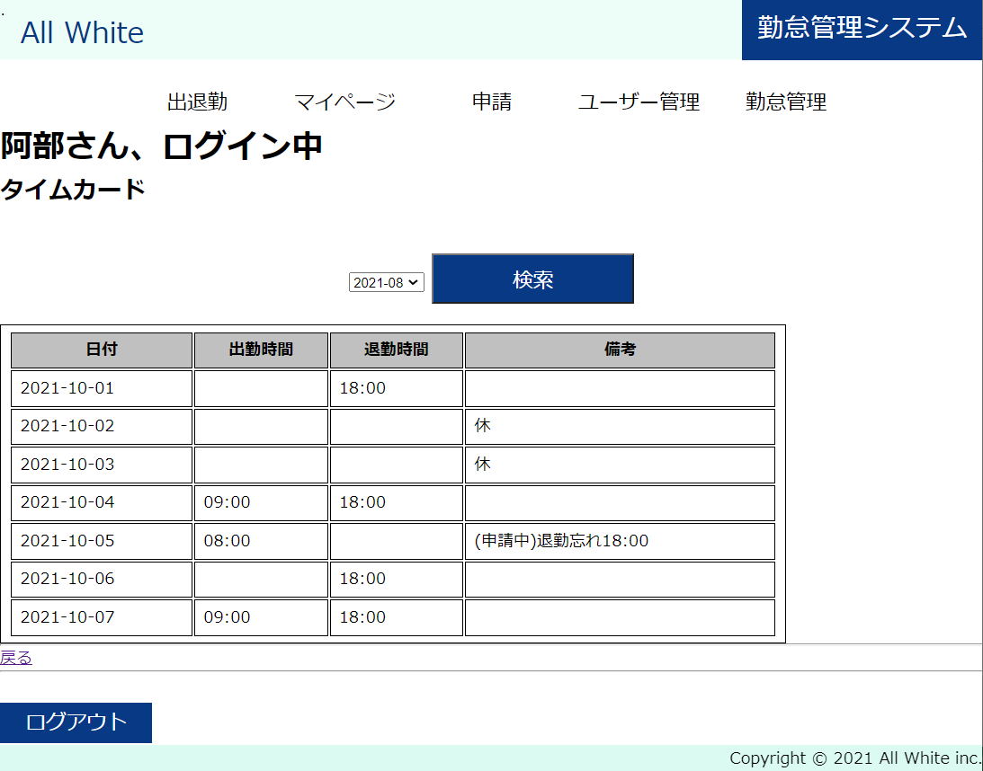

 | 画面左上のALL Whiteをクリック

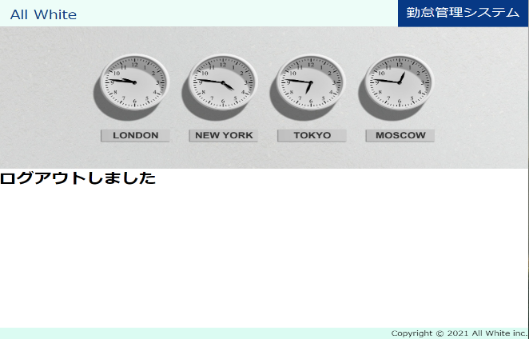
ログアウト |  |  | ユーザー管理 |  | 勤怠管理 | 勤怠管理編集
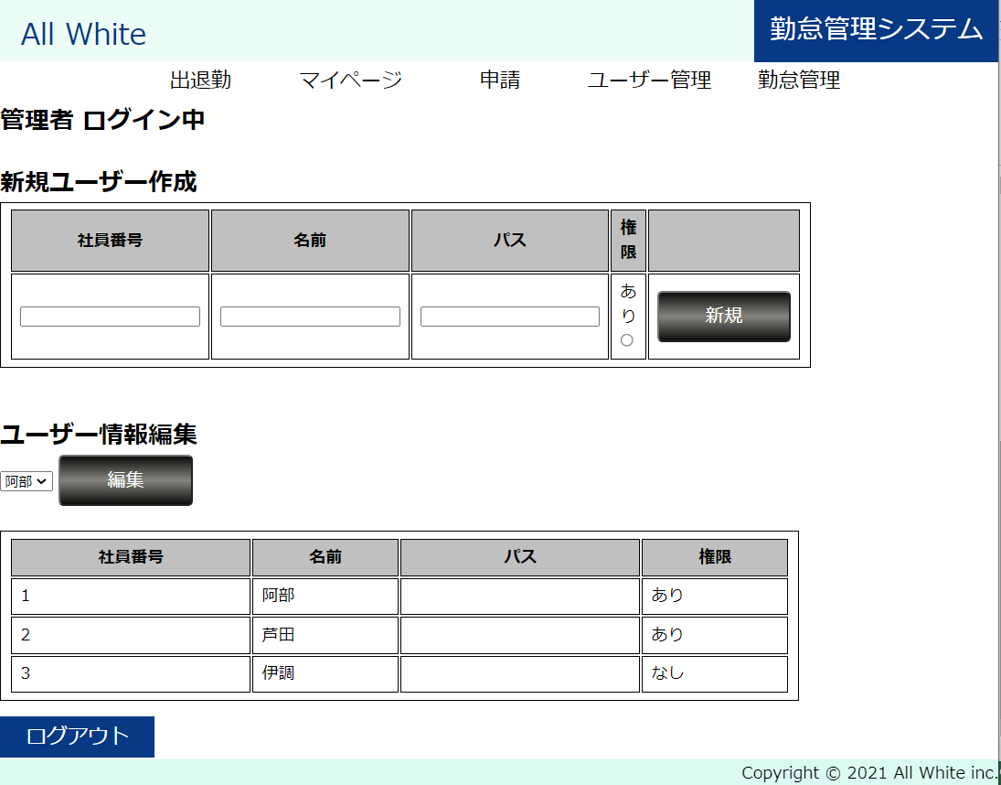
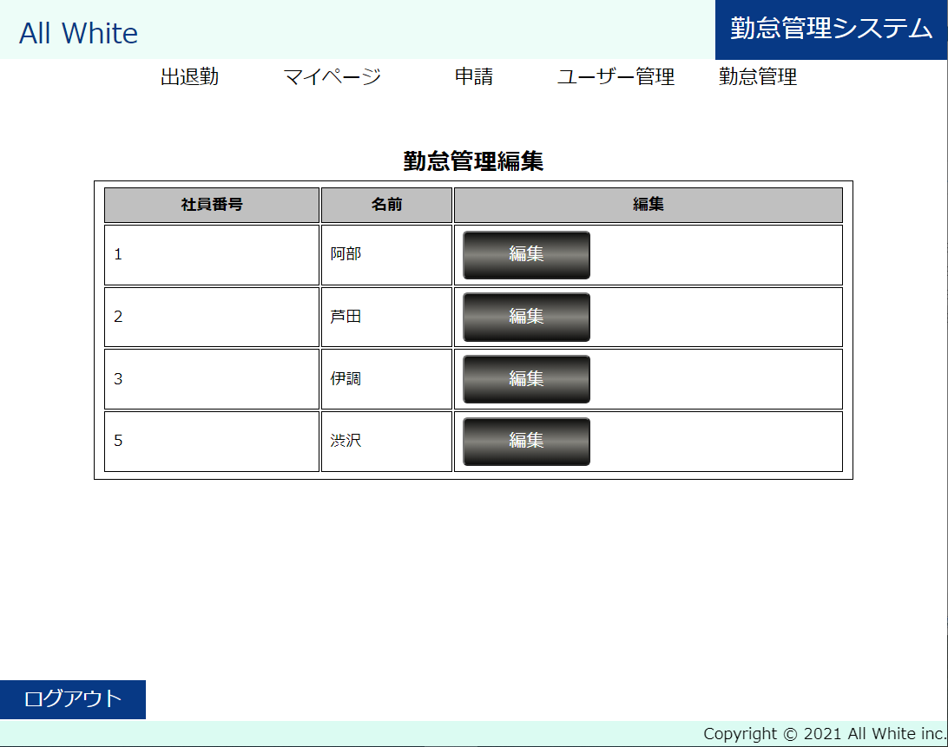
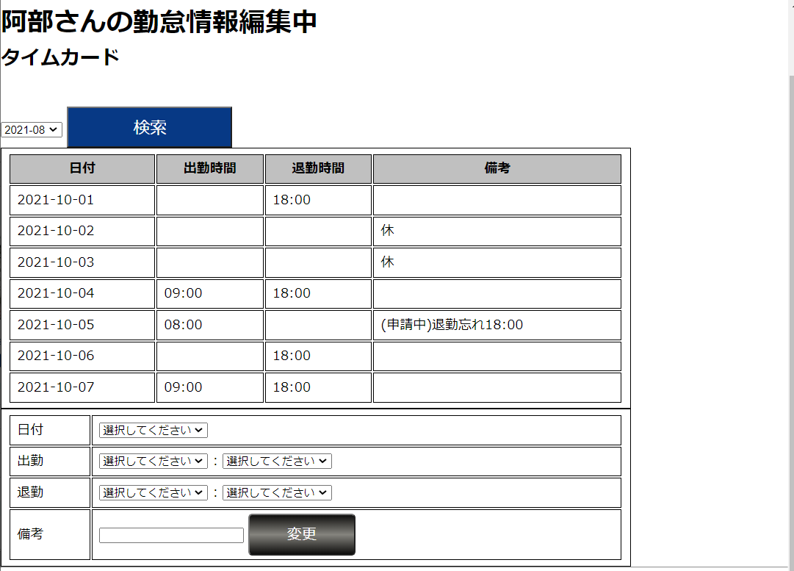

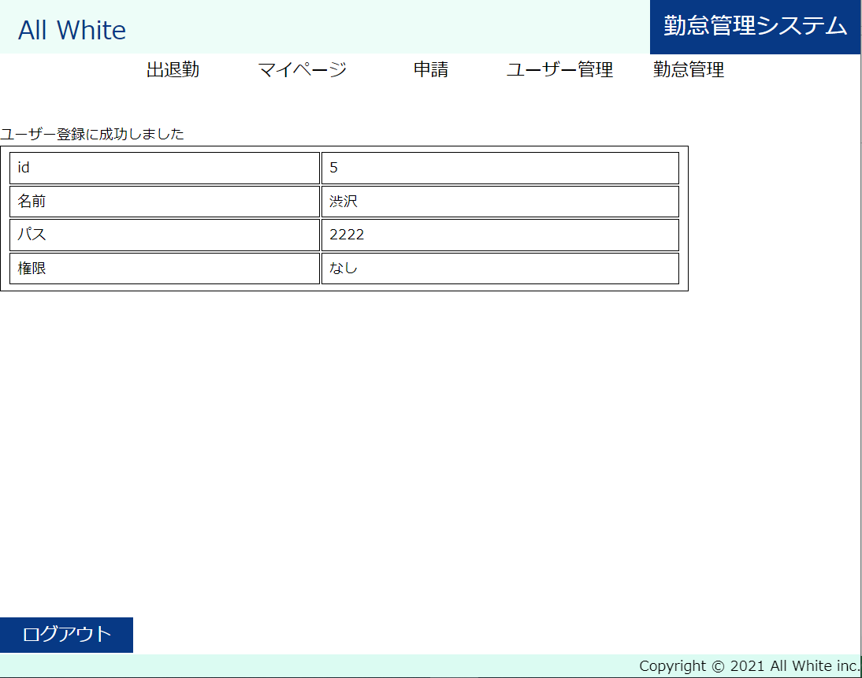
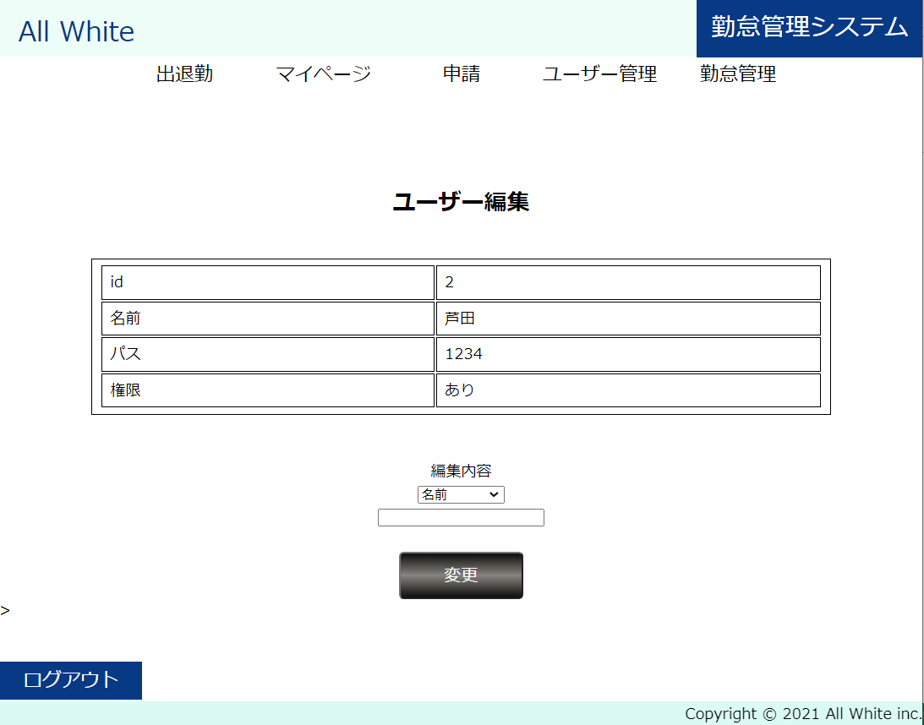
 |  | 新規ユーザー登録成功画面 |  | ユーザー編集画面

ログイン
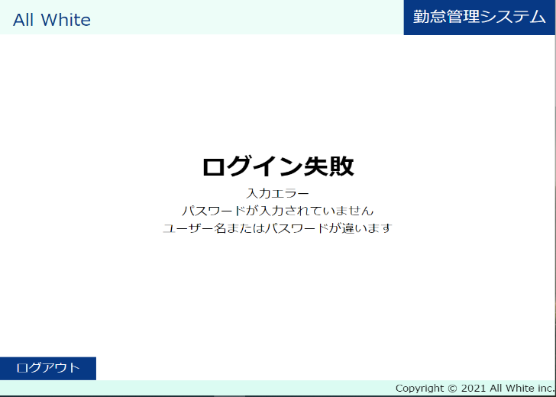
 |  |  |  | 申請

ログイン画面 |  | メイン画面


 | ログイン成功 |  | ログアウト


 | ログイン失敗

